2.Giới thiệu tổng quan
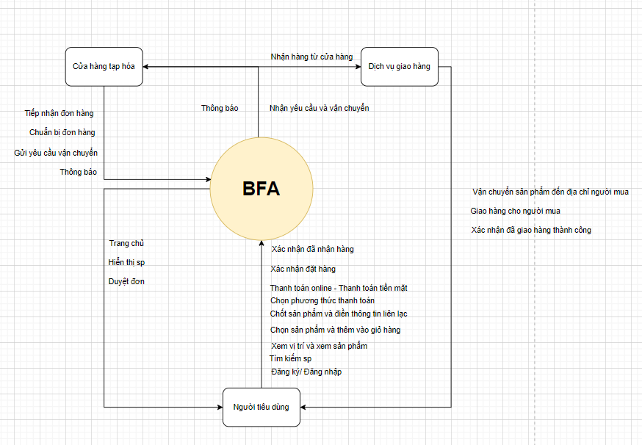
HỒ SƠ MÔ TẢ YÊU CẦU SẢN PHẨM: BFA (Buy Fast Anywhere)

1. Giới thiệu tổng quan: (Overview)
- Mục tiêu dự án: Phát triển ứng dụng BFA nhằm kết nối người dùng với các cửa hàng tạp hóa địa phương, giúp tiết kiệm thời gian mua sắm thông qua các tính năng đặt hàng trực tuyến, thanh toán dễ dàng, và tìm kiếm sản phẩm thông minh. Ứng dụng cũng tạo ra cộng đồng người dùng để chia sẻ đánh giá và kinh nghiệm mua sắm. - Phạm vi dự án: Phát triển ứng dụng trên iOS và Android, tích hợp hệ thống thanh toán và định vị cửa hàng. Giai đoạn đầu sẽ triển khai tại lớp trước khi mở rộng ra toàn trường. - Thời gian và ngân sách: Thời gian thực hiện dự kiến 3 tháng, với ngân sách khoảng 89,000,000đ. - Các bên liên quan chính: Đội ngũ phát triển, đối tác cửa hàng tạp hóa, người dùng, và các nhà cung cấp dịch vụ thanh toán và vận chuyển.
2. Các bên liên quan: (Stakeholders)
[Nhóm trình bày theo biểu mẫu bên dưới]
LOẠI | VAI TRÒ | TRÁCH NHIỆM TRONG DỰ ÁN
Inside stakeholders | Project Manager | Quản lý tổng thể dự án, bao gồm lập kế hoạch, quản lý ngân sách và tài nguyên.
 | Project Leader | Dẫn dẳt nhóm, định hướng chiến lược, đảm bảo rằng mọi thành viên trong nhóm đều hiểu rõ mục tiêu và định hướng dự án.
 | Developers | Phát triển các backend (chức năng, tính năng, dữ liệu, ...) của sản phẩm và có nhiệm vụ bảo trì dự án sau khi được tung ra.
 | UI/UX Designer | Thiết giao diện của sản phẩm, đảm bảo giao diện thân thiện, dễ dùng và đúng với yêu cầu từ phía khách hàng.
 | Business Analyst | Thu thập các yêu cầu, nhu cầu kinh doanh của khách hàng và đảm bảo về tính thống nhất xây dựng ứng dụng giữa khách hàng và đội ngũ lập trình.
 | Tester | Có tránh nhiệm kiểm tra chất lượng phần mềm, phát hiện ra các lỗi, sai sót hay bất cứ vấn đề nào có thể ảnh hưởng đến chất lượng phần mềm, xác minh phầm mềm đáp ứng các tiêu chuẩn chất lượng trước khi triển khai.
Outside stakeholders | Users | Cung cấp phản hồi, sử dụng và đánh giá sản phẩm.
 | Store | Đề xuất và cung cấp các yêu cầu, thông tin về sản phẩm, đảm bảo chất lượng sản phẩm.
 | Capital Contributor | Cung cấp vốn, giám sát việc sử dụng nguồn lực tài chính, đánh giá lợi nhuận và rủi ro.
 | Bank | Đảm nhận việc cấp tín dụng, quản lý dòng tiền, thẩm định tín dụng trước khi cấp vốn và giám sát các khoản thanh toán.
 | Delivery Person | Có trách nhiệm đảm bảo giao hàng đúng thời gian, đảm bảo chất lượng sản phẩm/dịch vụ, phối hợp với các bên liên quan để giao hàng suôn sẻ và xử lý các sự cố phát sinh trong quá trình giao nhận.

3. Bối cảnh hiện tại (Current Situation)
-Tình hình của khách hàng: Người tiêu dùng hiện nay đang đối mặt với việc phải dành nhiều thời gian cho hoạt động mua sắm hàng ngày tại các cửa hàng tạp hóa địa phương. Họ thường phải di chuyển nhiều, tìm kiếm sản phẩm một cách thủ công và xếp hàng thanh toán, dẫn đến trải nghiệm mua sắm thiếu hiệu quả và gây lãng phí thời gian. - Nghiệp vụ hiện tại: Các cửa hàng tạp hóa địa phương chủ yếu hoạt động theo hình thức truyền thống, chưa có nhiều giải pháp số hóa hoặc công cụ để hỗ trợ khách hàng mua sắm trực tuyến. Khách hàng phải tự tìm kiếm sản phẩm, so sánh giá cả giữa các cửa hàng, và các cửa hàng thường gặp khó khăn trong việc quảng bá sản phẩm hoặc tiếp cận khách hàng tiềm năng. - Phạm vi phân tích: Dự án hiện đang tập trung vào việc cung cấp một giải pháp tổng hợp cho việc kết nối các cửa hàng tạp hóa với người tiêu dùng thông qua nền tảng trực tuyến. Phạm vi phân tích bao gồm việc cải thiện quy trình mua sắm, tối ưu hóa việc tìm kiếm sản phẩm, và tăng cường sự tiện lợi trong việc thanh toán, nhằm đáp ứng nhu cầu ngày càng cao về tốc độ và hiệu quả. - Thuận lợi: Người tiêu dùng hiện nay đã quen thuộc với việc mua sắm trực tuyến và sử dụng các ứng dụng di động. Các nền tảng thanh toán trực tuyến cũng đã phát triển mạnh mẽ, tạo điều kiện thuận lợi cho việc áp dụng công nghệ vào lĩnh vực bán lẻ. Nhu cầu tiết kiệm thời gian và tối ưu hóa mua sắm cũng ngày càng trở nên cấp thiết. - Khó khăn và vấn đề gặp phải: Một số cửa hàng tạp hóa địa phương vẫn chưa áp dụng công nghệ vào quy trình bán hàng, dẫn đến khả năng kết nối với người tiêu dùng bị hạn chế. Người tiêu dùng cũng gặp khó khăn trong việc tìm kiếm cửa hàng hoặc sản phẩm phù hợp với nhu cầu và vị trí của họ. Ngoài ra, việc so sánh giá và chất lượng sản phẩm giữa các cửa hàng cũng không dễ dàng thực hiện. - Tại sao cần sản phẩm này: Vì sự ra đời của ứng dụng BFA là cần thiết để giải quyết các vấn đề trên, giúp người tiêu dùng tiết kiệm thời gian, nâng cao trải nghiệm mua sắm và hỗ trợ các cửa hàng tạp hóa địa

4. Tầm nhìn sản phẩm (Product Vision)
BFA là ứng dụng kết nối người dùng với các cửa hàng tạp hóa địa phương, giúp tiết kiệm thời gian mua sắm hàng ngày nhờ các tính năng như tìm kiếm sản phẩm thông minh, hiển thị vị trí cửa hàng gần nhà, đặt hàng trực tuyến và thanh toán dễ dàng. BFA còn xây dựng cộng đồng người dùng, nơi mọi người có thể chia sẻ kinh nghiệm, đánh giá sản phẩm và tham gia vào các chương trình khuyến mãi hấp dẫn. Với mục tiêu trở thành trợ lý mua sắm đắc lực, ứng dụng giúp người tiêu dùng đưa ra quyết định thông minh hơn và khám phá sản phẩm mới một cách dễ dàng.

5. Sơ đồ tổng quan hệ thống (Context Diagram)
[Nhóm trình bày System Context Diagram theo lý thuyết đã học]

5.Business Processes
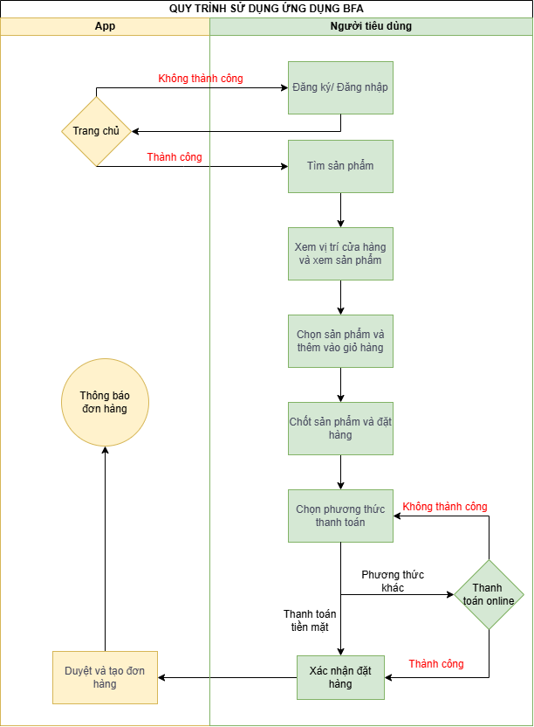
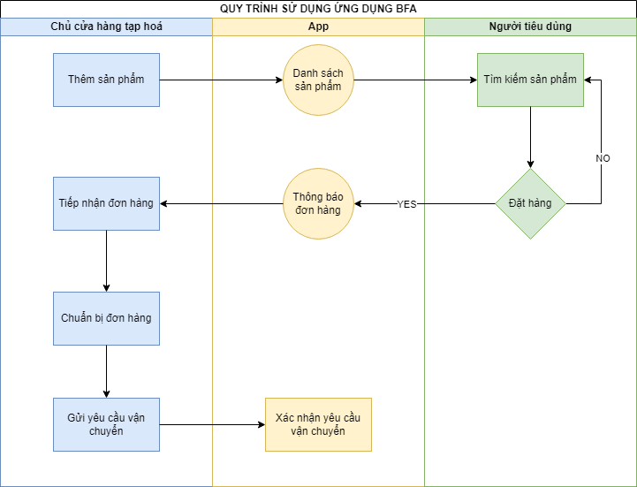
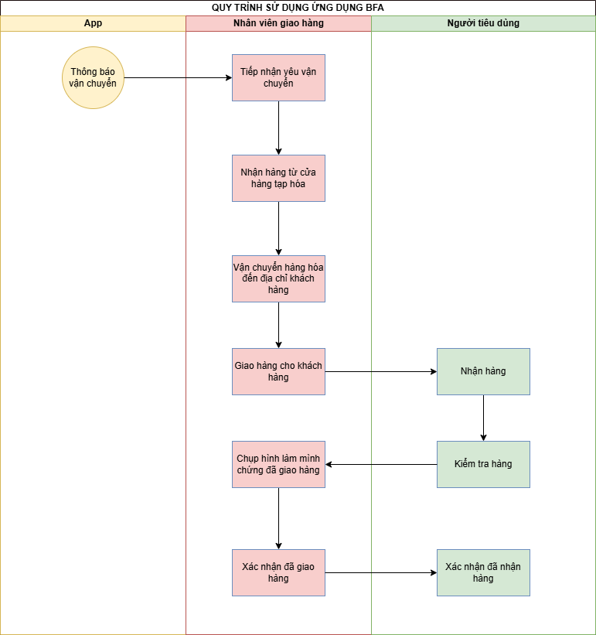
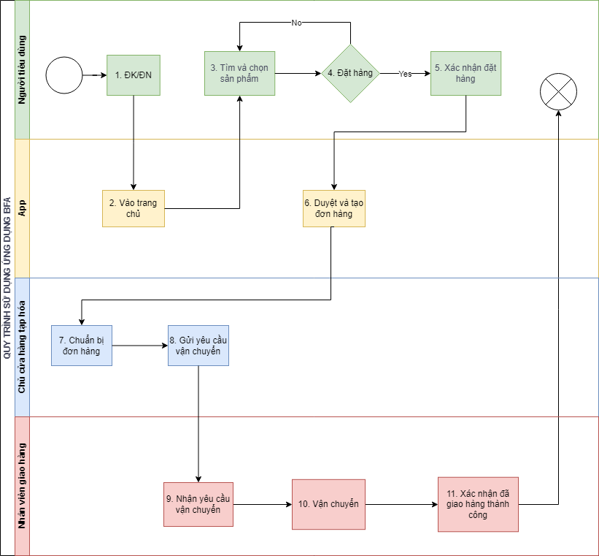
MÔ TẢ CÁC KỊCH BẢN VẬN HÀNH SAU KHI CÓ PHẦN MỀM
[Nhóm áp dụng kỹ thuật vẽ CFD hoặc Swim-lane Diagram để mô tả trong ngữ cảnh khi phần mềm được triển khai thì các quy trình nghiệp vụ thực hiện như thế nào. Nhóm phải phân tích và vẽ Quy trình, kịch bản vận hành tổng quan, sau đó mới mô tả các quy trình chi tiết]
Kịch bản vận hành tổng quan:
Quy trình vận hành của hệ thống tập trung vào việc hỗ trợ người dùng từ bước tìm kiếm sản phẩm đến khi nhận hàng, bao gồm các vai trò chính như người tiêu dùng, app, cửa hàng tạp hóa, và người giao hàng. Toàn bộ quy trình vận hành thông qua ứng dụng BFA sẽ giúp người tiêu dùng dễ dàng đặt mua hàng hóa và nhận hàng ngay tại nhà.
Mô tả quy trình chi tiết:
1. Người dùng bắt đầu quy trình bằng cách mở ứng dụng và thực hiện thao tác đăng ký hoặc đăng nhập vào hệ thống nếu đã có tài khoản.
2. Sau khi đăng nhập, người dùng sẽ được chuyển tới trang chủ của ứng dụng.
3. Người dùng sẽ tìm kiếm sản phẩm mình cần thông qua chức năng tìm kiếm sản phẩm của ứng dụng.
4. Ứng dụng hiển thị danh sách các sản phẩm liên quan đến từ khóa mà người dùng đã tìm kiếm.
5. Người dùng có thể xem vị trí cửa hàng gần nhất có sản phẩm mà họ tìm kiếm và chi tiết thông tin về sản phẩm đó.
6. Người dùng chọn sản phẩm mong muốn và thêm vào giỏ hàng để tiếp tục tiến hành đặt hàng.
7. Sau khi chọn sản phẩm, người dùng sẽ xác nhận số lượng và cung cấp các thông tin liên lạc cần thiết cho việc giao hàng.
8. Người dùng sẽ chọn phương thức thanh toán phù hợp, có thể là thanh toán online hoặc thanh toán khi nhận hàng.
9.1. Nếu thanh toán không thành công, người dùng sẽ được yêu cầu chọn phương thức thanh toán khác.
9.2. Nếu thanh toán thành công, đơn hàng sẽ được xác nhận.
10. Đơn hàng sau khi được người dùng xác nhận sẽ được ứng dụng duyệt và tạo đơn hàng.
11. Đơn hàng sau khi được tạo sẽ hiện lên thông báo cho bên cửa hàng tạp hóa.
12. Cửa hàng tạp hóa tiếp nhận được đơn hàng sau khi ứng dụng thông báo cho họ.
13. Cửa hàng tạp hóa sẽ chuẩn bị các sản phẩm mà người dùng đặt dựa trên thông báo về đơn hàng mà họ nhận được.
14. Sau khi chuẩn bị xong đơn hàng thì cửa hàng tạp hóa sẽ gửi yêu cầu vận chuyển thông qua ứng dụng.
15. Yêu cầu vận chuyển từ cửa hàng tạp hóa sẽ được ứng dụng thông báo cho nhân viên vận chuyển gần nhất.
16. Nhân viên vận chuyển nhận thông báo yêu cầu vận chuyển từ app.
17. Nhân viên giao hàng sau khi nhận thông báo sẽ đến cửa hàng tạp hóa để nhận hàng
18. Nhân viên giao hàng sẽ vận chuyển sản phẩm đến địa chỉ người đặt hàng
19. Khi tới địa điểm giao hàng, nhân viên giao hàng gọi người đặt hàng ra lấy hàng.
20. Sau khi đã giao tận tay cho khách hàng, nhân viên giao hàng sẽ phải click vào nút "Xác nhận giao hàng thành công".
21. Đồng thời bên phía người nhận cùng sẽ phải click vào nút "Xác nhận đã nhận hàng" để kết thúc quá trình mua sắm.

6.1.USM_NguoiTieuDung_template
User Story Map - [NGƯỜI TIÊU DÙNG]
Hướng dẫn: Nhóm liệt kê Tất cả User Activities của User Group này vào đây. Sắp xếp Thứ tự User Activities mang tính logic, có thứ tự.
Với mỗi User Activity, nhóm tiếp tục phân tích để xác định các Steps và Details theo biểu mẫu.
Áp dụng kỹ thuật Prototyping để minh họa cho từng User activity
USER/PERSONA |  | Người tiêu dùng: là những người bận rộn trong độ tuổi từ 22 đến 40 bao gồm sinh viên, người đi làm và nội trợ. Họ thường tìm mua thực phẩm và các mặt hàng thiết yếu hàng ngày, muốn tiết kiệm thời gian và nhận ưu đãi.
USER ACTIVITIES (HIGH LEVEL) | UA1_Mua hàng | UA2_Tìm kiếm tiệm tạp hóa gần nhất | UA3_Thanh toán nhanh chóng và dễ dàng |  | Người tiêu dùng sử dụng app BFA để làm gì? - Mua hàng. - Tìm kiếm tiệm tạp hóa gần nhất. - Thanh toán nhanh chóng và dễ dàng.

ACTIVITY | UA1_Mua hàng | BUSINESS RULES : Các quy định tác động đến việc thực hiện hành động này của user trên phần mềm BR1: Chỉ hiện thị những của hàng trong phạm vi 5km trở lại tính từ định vị người dùng. BR2: Hiển thị trạng thái của cửa hàng tạp hóa là đóng hay mở cửa. BR3: Chỉ cho phép đặt hàng từ các cửa hàng đang mở cửa. BR4: Chỉ hiển thị những sản phẩm có sẵn trong kho của cửa hàng. BR5: Hiển thị thông tin chi tiết về phí giao hàng dựa trên khoảng cách đến cửa hàng. BR6: Thông báo cho người dùng nếu đơn hàng vượt mức tồn kho hoặc sản phẩm không khả dụng.
STEPS | 1. Nhập địa chỉ của mình | 2. Tìm kiếm cửa hàng gần nhà | 3. Xem danh sách kết quả | 4. Chọn cửa hàng cần mua | 5. Chọn sản phẩm và thêm vào giỏ hàng | 6. Xác nhận đơn hàng và tiến hành thanh toán
DETAILS | 1.1 Nhập địa chỉ | 2.1 Tìm kiếm tên của hàng | 3.1 Xem ds các cửa hàng tìm kiếm | 4.1 Chọn cửa hàng có sản phẩm cần thiết | 5.1 Chọn sản phẩm từ danh sách cửa hàng | 6.1 Kiểm tra lại danh sách sản phẩm trong giỏ
 | 1.2 Định vị theo GPS |  | 3.2 Hiển thị trạng thái cửa hàng (mở/đóng) | 4.2 Nhấn chọn cửa hàng và bắt đầu mua sắm | 5.2 Xem thông tin chi tiết sản phẩm (giá, mô tả) | 6.2 Chọn phương thức giao hàng
 |  |  |  |  | 5.3 Thêm sản phẩm vào giỏ hàng | 6.3 Nhập mã khuyến mãi (nếu có)
 |  |  |  |  |  | 6.4 Xác nhận và tiến hành thanh toán
LINK OF PROTOTYPES | https://www.figma.com/design/QGE46cLkNtVvNaOQYqurlO/Untitled?node-id=301-3&node-type=canvas&t=wjrqIzuNy9BTlutH-0

ACTIVITY | UA2_Tìm kiểm cửa hàng gần nhất | BUSINESS RULES : Các quy định tác động đến việc thực hiện hành động này của user trên phần mềm BR1: Hiển thị cửa hàng tạp hóa theo thứ tự khoảng cách gần nhất với người dùng (ưu tiên các cửa hàng trong phạm vi 5km). BR2: Hiển thị vị trí cửa hàng trên bản đồ kèm theo thông tin chỉ đường từ vị trí của người dùng. BR3: Chỉ hiện thị các cửa hàng có trạng thái mở cửa. BR4: Hiển thị giờ mở cửa và đóng cửa của các cửa hàng để người dùng có thể sắp xếp thời gian hợp lý. BR5: Cho phép người dùng lọc kết quả tìm kiếm theo các tiêu chí như giá sản phẩm, đánh giá cửa hàng, hoặc các dịch vụ đi kèm (giao hàng, thanh toán trực tuyến).
STEPS | 1. Nhập địa chỉ cửa hàng | 2. Chọn phạm vi tìm kiếm | 3. Hiển thị danh sách cửa hàng | 4. Xem chi tiết cửa hàng | 5. Chọn cửa hàng cần đến
DETAILS | 1.1 Nhập địa chỉ | 2.1 Chọn phạm vi khoảng cách | 3.1 Hiển thị danh sách theo khoảng cách | 4.1 Xem giờ mở cửa, thông tin liên hệ | 5.1 Chọn cửa hàng muốn đến
 | 1.2 Sử dụng GPS để định vị |  | 3.2 Hiển thị trạng thái mở/đóng cửa | 4.2 Xem chỉ đường đến cửa hàng | 5.2 Thêm vào danh sách yêu thích
 | 1.3 Lưu địa chỉ vào danh sách yêu thích |  |  |  | 5.3 Xem hướng dẫn đường đi

LINK OF PROTOTYPES | https://www.figma.com/design/QGE46cLkNtVvNaOQYqurlO/Untitled?node-id=301-3&node-type=canvas&t=wjrqIzuNy9BTlutH-0

ACTIVITY | UA3_Thanh toán nhanh chóng và dễ dàng | BUSINESS RULES : Các quy định tác động đến việc thực hiện hành động này của user trên phần mềm BR1: Hỗ trợ thanh toán qua nhiều hình thức khác nhau như thẻ tín dụng, ví điện tử, hoặc chuyển khoản ngân hàng. BR2: Chỉ chấp nhận thanh toán nếu tổng giá trị đơn hàng đạt mức tối thiểu mà cửa hàng yêu cầu. BR3: Xác nhận thanh toán qua mã OTP hoặc các phương pháp bảo mật khác trước khi hoàn tất giao dịch. BR4: Hiển thị rõ ràng các khoản phí phát sinh như phí giao hàng, phí dịch vụ, và thuế trước khi thanh toán. BR5: Cung cấp hóa đơn điện tử sau khi giao dịch thành công và lưu vào hồ sơ người dùng. BR6: Cung cấp tính năng lưu thông tin thanh toán để giúp người dùng thanh toán nhanh hơn trong các lần mua sắm sau.
STEPS | 1. Chọn phương thức thanh toán | 2. Kiểm tra và xác nhận đơn hàng | 3. Nhập mã giảm giá, ưu đãi | 4. Xác nhận thanh toán | 5. Nhận thông báo giao dịch thành công
DETAILS | 1.1 Chọn phương thức thanh toán | 2.1 Kiểm tra chi tiết đơn hàng | 3.1 Nhập mã giảm giá | 4.1 Nhận mã OTP để xác nhận | 5.1 Nhận thông báo xác nhận
 | 1.2 Nhập thông tin thẻ hoặc ví điện tử | 2.2 Kiểm tra địa chỉ giao hàng | 3.2 Kiểm tra tổng tiền sau giảm giá | 4.2 Nhập mã OTP | 5.2 Lưu hóa đơn điện tử
 | 1.3 Lưu thông tin thanh toán | 2.3 Xác nhận đơn hàng |  | 4.3 Xác thực qua vân tay hoặc khuôn mặt | 5.3 Xem lại lịch sử giao dịch
 |  |  |  | 4.4 Nhận thông báo giao dịch hoàn tất
LINK OF PROTOTYPES | https://www.figma.com/design/QGE46cLkNtVvNaOQYqurlO/Untitled?node-id=301-3&node-type=canvas&t=wjrqIzuNy9BTlutH-0

6.2.USM_CuaHangTapHoa_template
User Story Map - [CỬA HÀNG TẠP HÓA]

Hướng dẫn: Nhóm liệt kê Tất cả User Activities của User Group này vào đây. Sắp xếp Thứ tự User Activities mang tính logic, có thứ tự.
Với mỗi User Activity, nhóm tiếp tục phân tích để xác định các Steps và Details theo biểu mẫu.
Áp dụng kỹ thuật Prototyping để minh họa cho từng User activity
USER/PERSONA |  | Của hàng tạp hóa: là chủ cửa hàng ông Quang, thường kinh doanh đa dạng các mặt hàng như gia vị, bánh kẹo, nhu yếu phẩm,... Khách hàng thường là các hộ gia đình trong khu vực. Thường mở cửa hàng tại gia
USER ACTIVITIES (HIGH LEVEL) | UA1_Thêm sản phẩm | UA2_Xác nhận đơn hàng | UA3_Thêm thông tin khuyến mãi | UA4_Theo dõi thu nhập | Chủ cửa hàng tạp hoá sử dụng app BFA để làm gì? - Nhập sản phẩm - Xác nhận đơn hàng - Thêm thông tin khuyến mãi

ACTIVITY | UA1_Thêm sản phẩm | BUSINESS RULES : Các quy định tác động đến việc thực hiện hành động này của user trên phần mềm BR1: Chủ cửa hàng phải thoả mãn điều kiện sử dụng phần mềm BR2: Phải là chủ cửa hàng đã đăng ký sử dụng dụng phần mềm. BR3: Sản phẩm phải được nhập đầy đủ thông tin.
STEPS | 1. Đăng nhập | 2. Chọn "Thêm sản phẩm" | 3. Nhập thông tin sản phẩm | 4. Xác nhận thêm sản phẩm
DETAILS | Đăng nhập bằng tài khoản chủ cửa hàng | Chọn mục "Thêm sản phẩm" | Nhập tên sản phẩm | Nhấn "Thêm", hiện thông báo yêu cầu kiểm tra lại thông tin
 |  |  | Cung cấp hình ảnh sản phẩm | Nhấn "Xác nhận" để thêm sản phẩm
 |  |  | Nhập giá tiền sản phẩm
 |  |  | Nhập mô tả sản phẩm
LINK OF PROTOTYPES | https://www.figma.com/design/QGE46cLkNtVvNaOQYqurlO/Untitled?node-id=512-145&t=04yixWORAhYq4yBu-1

ACTIVITY | UA2_Xác nhận đơn hàng | BUSINESS RULES : Các quy định tác động đến việc thực hiện hành động này của user trên phần mềm BR1: Phải là chủ cửa hàng đã đăng ký sử dụng phần mềm. BR2: Phải xác nhận đơn hàng trong vòng 48 giờ. BR3: Phải bàn giao vận chuyển trong vòng 48 giờ. BR4: Đơn hàng phải được đóng gói cẩn thận.
STEPS | 1. TIếp nhận đơn hàng | 2. Chuẩn bị đơn hàng | 3. Bàn giao vận chuyển
DETAILS | Thông báo "Có đơn hàng mới" | Xem chi tiết các sản phẩm trong đơn hàng | Nhấn "Giao hàng"
 | Nhấn vào "Thông báo" hoặc "Đơn hàng" | Chuẩn bị các sản phẩm
 |  | Gói hàng

LINK OF PROTOTYPES | https://www.figma.com/design/QGE46cLkNtVvNaOQYqurlO/Untitled?node-id=512-145&t=04yixWORAhYq4yBu-1

ACTIVITY | UA3_Thêm thông tin khuyến mãi | BUSINESS RULES : Các quy định tác động đến việc thực hiện hành động này của user trên phần mềm BR1: Phải là chủ cửa hàng đã đăng ký sử dụng phần mềm. BR2: Các thông tin khuyến mãi phải được nhập đầy đủ. BR3: Các thông tin khuyến mãi phải được nhập hợp lý.
STEPS | 1. Đăng nhập | 2. Nhấn "Thêm khuyến mãi" | 3. Thêm thông tin khuyến mãi | 4. Xác nhận thêm thông tin khuyến mãi
DETAILS | Đăng nhập bằng tài khoản chủ cửa hàng | Chọn mục "Thêm khuyến mãi" | Nhập tên các sản phẩm được khuyến mãi | Nhấn "Thêm", hiện thông báo yêu cầu kiểm tra lại thông tin
 |  |  | Nhập phần trăm khuyến mãi cho từng sản phẩm | Nhấn "Xác nhận" để thêm khuyến mãi
 |  |  | Nhập ngày bắt đầu khuyến mãi
 |  |  | Nhập ngày kết thúc khuyến mãi
LINK OF PROTOTYPES | https://www.figma.com/design/QGE46cLkNtVvNaOQYqurlO/Untitled?node-id=512-145&t=04yixWORAhYq4yBu-1

ACTIVITY | UA4_Theo dõi thu nhập | BUSINESS RULES : Các quy định tác động đến việc thực hiện hành động này của user trên phần mềm BR1: Phải là chủ cửa hàng đã đăng ký sử dụng phần mềm. BR2: Phải đăng nhập bằng tài khoản chủ cửa hàng BR3: Phải thêm tài khoản ngân hàng của chủ cửa hàng
STEPS | 1. Đăng nhập | 2. Nhấn "Tài chính" | 3. Theo dõi thu nhập theo tháng hoặc năm | Theo dõi thuế phải nộp theo tháng
DETAILS | Đăng nhập bằng tài khoản chủ cửa hàng | Chọn mục "Tài chính" | Chọn năm để theo dõi thu nhập theo năm | Chọn tháng để theo dõi thuế thu nhập phải đóng theo tháng
 |  |  | Chọn tháng để theo dõi thu nhập theo tháng

LINK OF PROTOTYPES | https://www.figma.com/design/QGE46cLkNtVvNaOQYqurlO/Untitled?node-id=512-145&t=04yixWORAhYq4yBu-1

6.3.USM_NguoiGiaoHang_template
User Story Map - [NGƯỜI GIAO HÀNG]
Hướng dẫn: Nhóm liệt kê Tất cả User Activities của User Group này vào đây. Sắp xếp Thứ tự User Activities mang tính logic, có thứ tự.
Với mỗi User Activity, nhóm tiếp tục phân tích để xác định các Steps và Details theo biểu mẫu.
Áp dụng kỹ thuật Prototyping để minh họa cho từng User activity
USER/PERSONA |  | Người giao hàng: Đạt là một người một người dân lao động tại địa phương. Thường làm việc tại các cửa hàng với vai trò là người vận chuyển và bốc vác sản phẩm để trang trải cuộc sống.
USER ACTIVITIES (HIGH LEVEL) | UA1_Nhận yêu cầu vận chuyển | UA2_Nhận hàng từ cửa hàng tạp hóa | UA3_Các thao tác vận chuyển sản phẩm | UA4_Giao hàng cho người mua

ACTIVITY | UA1_Nhận yêu cầu vận chuyển | BUSINESS RULES : Các quy định tác động đến việc thực hiện hành động này của user trên phần mềm BR1:Người dùng phải đăng nhập vào hệ thống trước khi nhận yêu cầu. BR2:Yêu cầu vận chuyển phải có thông tin đầy đủ về người gửi và người nhận. BR3:Hệ thống phải thông báo khi có yêu cầu mới.
STEPS | 1.Đăng nhập | 2. Truy cập vào phần "Nhận yêu cầu vận chuyển" | 3. Xem danh sách các yêu cầu vận chuyển mới | 4.Xác nhận việc nhận vận chuyển | Người tiêu dùng mua hàng trên app qua các bước nào?
DETAILS | Đăng nhập bằng tài khoản của nhân viên vận chuyển | Tìm kiếm mục trong menu chính của ứng dụng. | Danh sách hiển thị thông tin yêu cầu như tên người gửi, người nhận, địa chỉ, và thời gian yêu cầu. | Nhấn nút nhận đơn và sẽ được chuyển đến giao diện bản đồ .
 |  |  | Đảm bảo rằng tất cả thông tin là chính xác và đầy đủ.

LINK OF PROTOTYPES | https://www.figma.com/design/QGE46cLkNtVvNaOQYqurlO/Untitled?node-id=512-144&t=KWrcTRWuswK8mG6j-1 |  |  |  | vẽ ở figma các giao diện

ACTIVITY | UA2_Nhận hàng từ cửa hàng tạp hóa | BUSINESS RULES : Các quy định tác động đến việc thực hiện hành động này của user trên phần mềm BR1: Người giao hàng phải xác nhận thông tin đơn hàng trước khi nhận. BR2:Hàng hóa phải được kiểm tra tình trạng trước khi nhận. BR3:Thời gian nhận hàng phải nằm trong khung giờ quy định.
STEPS | 1. Xem vị trí cửa hàng | 2.Di chuyển đến cửa hàng | 3.Xuất trình mã xác nhận | 4.Kiểm tra và nhận hàng hóa
DETAILS | Khi xác nhận tiếp nhận đơn thì màn hình chính sẽ phải đưa tới giao diện bản đồ để đến cửa hàng. | Sử dụng phương tiện cá nhân hoặc công cộng để đến cửa hàng. | Đưa ra mã số đơn hàng để nhân viên cửa hàng xác minh. | Đảm bảo hàng hóa đúng với đơn hàng và không bị hư hỏng.
 |  |  |  | Xác nhận vận chuyển bằng cách nhấn vào nút "Đã lấy hàng"

LINK OF PROTOTYPES | https://www.figma.com/design/QGE46cLkNtVvNaOQYqurlO/Untitled?node-id=512-144&t=KWrcTRWuswK8mG6j-1
ACTIVITY | UA3_Các thao tác vận chuyển sản phẩm | BUSINESS RULES : Các quy định tác động đến việc thực hiện hành động này của user trên phần mềm BR1: Hàng hóa phải được bảo quản an toàn trong suốt quá trình vận chuyển. BR2:Người giao hàng phải tuân thủ các quy định giao thông trong app.
STEPS | 1.Đặt hàng hóa vào phương tiện và nhấn vào "Đã lấy hàng" | 2.Xác định lộ trình giao hàng trên app | 3.Bắt đầu giao hàng
DETAILS | Sắp xếp hàng hóa gọn gàng, đảm bảo an toàn trong quá trình di chuyển. | Sử dụng ứng dụng bản đồ của app để tìm đường đi nhanh nhất. | Khởi hành đúng thời gian đã hẹn trên app.
 |  |  | Chấp hành tất cả biển báo và tín hiệu giao thông.
 |  |  | Dừng lại kiểm tra nếu cần thiết để đảm bảo hàng hóa không bị hư hỏng.

LINK OF PROTOTYPES | https://www.figma.com/design/QGE46cLkNtVvNaOQYqurlO/Untitled?node-id=512-144&t=KWrcTRWuswK8mG6j-1

ACTIVITY | UA4_Giao hàng cho người mua | BUSINESS RULES : Các quy định tác động đến việc thực hiện hành động này của user trên phần mềm BR1: Người giao hàng phải xác nhận địa chỉ giao hàng trước khi giao. BR2:Yêu cầu người nhận phải kiểm hàng khi nhận hàng. BR3:Hệ thống phải ghi lại thời gian giao hàng. BR4: Người giao hàng phải nhập thông tin xác nhận vào hệ thống. BR5:Hệ thống phải gửi thông báo cho người nhận khi hàng đã được giao.
STEPS | 1.Đến địa chỉ giao hàng | 2.Gọi điện cho người nhận | 3.Đưa hàng hóa cho người nhận | 4.Xác nhận đã giao hàng
DETAILS | Kiểm tra địa chỉ trên đơn hàng một lần nữa. | Thông báo cho họ biết bạn đã đến nơi. | Yêu cầu người nhận đưa mã hoặc đọc thông tin để kiểm tra xác minh người nhận | Chụp hình xác minh
 |  | Trượt thanh đã đến địa điểm giao hàng | Giao hàng và yêu cầu khách hàng kiểm tra hàng | Xác nhận đã giao hàng trên hệ thống

LINK OF PROTOTYPES | https://www.figma.com/design/QGE46cLkNtVvNaOQYqurlO/Untitled?node-id=512-144&t=KWrcTRWuswK8mG6j-1

8.Mô tả Yêu cầu Chức Năng
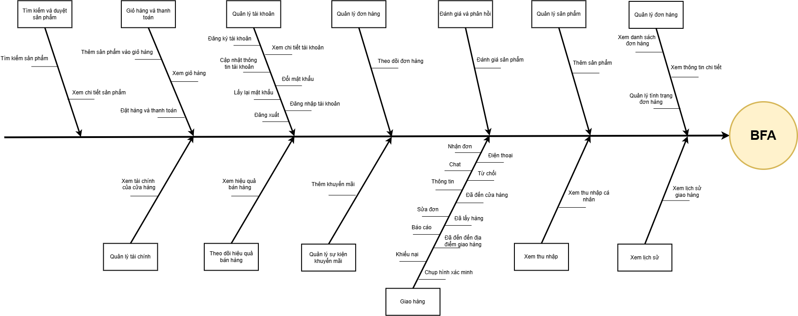
DANH SÁCH CÁC YÊU CẦU CHỨC NĂNG (FUNCTIONAL REQUIREMENTS)

TÍNH NĂNG (FEATURE) | YÊU CẦU CHỨC NĂNG (FUNCTIONAL REQUIREMENT) | MÔ TẢ (DESCRIPTION) | ID | PRIORITY
Tìm kiếm và duyệt sản phẩm | Tìm kiếm sản phẩm | App cho phép người dùng tìm kiếm sản phẩm theo từ khóa hoặc danh mục để hiển thị kết quả phù hợp. | F01 | Cao
 | Xem chi tiết sản phẩm | App hiển thị thông tin chi tiết của sản phẩm bao gồm mô tả, hình ảnh, giá, đánh giá và các thông tin liên quan. | F02 | Cao
Giỏ hàng và thanh toán | Thêm sản phẩm vào giỏ hàng | App cho phép người dùng thêm sản phẩm vào giỏ hàng để chuẩn bị cho việc thanh toán. | F03 | Cao
 | Xem giỏ hàng | App hiển thị danh sách sản phẩm trong giỏ hàng, bao gồm số lượng và tổng chi phí. | F04 | Cao
 | Đặt hàng và thanh toán | App cho phép người dùng tiến hành thanh toán cho đơn hàng và chọn phương thức thanh toán mong muốn. | F05 | Cao
Quản lý tài khoản | Đăng ký tài khoản | App cho phép người dùng đăng ký tài khoản theo form đăng ký, nhập thông tin cá nhân và xác nhận. | F06 | Cao
 | Xem chi tiết tài khoản | App hiển thị chi tiết thông tin tài khoản cho người dùng xem, bao gồm tên, địa chỉ và các thông tin liên quan. | F07 | Cao
 | Cập nhật thông tin tài khoản | App cho phép người dùng cập nhật thông tin tài khoản khi cần thiết, như địa chỉ hoặc số điện thoại. | F08 | Cao
 | Đổi mật khẩu | App cho phép người dùng đổi password khi muốn nâng cao tính bảo mật tài khoản của mình. | F09 | Cao
 | Lấy lại mật khẩu | App cho phép người dùng lấy lại password trong trường hợp quên, bằng cách nhập email hoặc số điện thoại. | F10 | Cao
 | Đăng nhập tài khoản | App cho phép người dùng đăng nhập với account của mình, app kiểm tra và xác nhận tài khoản trước khi truy cập. | F11 | Cao
 | Đăng xuất | App cho phép người dùng đăng xuất khỏi hệ thống khi không muốn duy trì phiên đăng nhập. | F12 | Cao
Quản lý đơn hàng | Theo dõi đơn hàng | App cho phép người dùng theo dõi trạng thái đơn hàng từ lúc đặt hàng đến khi hoàn tất giao hàng. | F13 | Cao
Đánh giá và phản hồi | Đánh giá sản phẩm | App cho phép người dùng để lại đánh giá và xếp hạng cho sản phẩm đã mua để giúp người khác tham khảo. | F14 | TB
Quản lý sản phảm | Thêm sản phẩm vào cửa hàng | App cho phép chủ cửa hàng thêm sản phẩm mới vào danh sách cửa hàng của mình và hiển thị nó cho người dùng. | F15 | Cao
Quản lý đơn hàng | Xem danh sách đơn hàng khách hàng đặt ở thời gian thực | App cho phép chủ cửa hàng xem danh sách những đơn hàng được người dùng đặt ở cửa hàng của họ trong thời gian thực. | F16 | Cao
 | Xem được thông tin chi tiết của đơn hàng | App cho phép chủ cửa hàng xem được thông tin chi tiết của từng đơn hàng với những thông tin như địa chỉ, sản phẩm, giá tiền,... | F17 | Cao
 | Quản lý tình trạng đơn hàng | App cho phép chủ cửa hàng quản lý tình trạng của đơn hàng như Đang chuẩn bị, Đang giao, Đã giao,... | F18 | Cao
Quản lý tài chính | Xem tài chính của cửa hàng theo thời gian thực | App cho phép chủ cửa hàng xem được doanh thu từ các đơn hàng và các nguồn doanh thu khác theo thời gian thực. | F19 | TB
Theo dõi hiệu quả bán hàng | Xem hiệu quả bán hàng theo thời gian thực | App cho phép chủ cửa hàng xem doanh thu bán hàng theo thời gian thực | F20 | Thấp
Quản lý sự kiện khuyến mãi | Thêm khuyến mãi cho cửa hàng | App cho phép chủ cửa hàng thêm sự kiện khuyến mãi mới cho cửa hàng và hiển thị sự kiện này cho người dùng | F21 | Cao
Giao hàng | Nhận đơn | App cho phép nhân viên giao hàng có thể nhận đơn để bắt đầu quy trình giao hàng | F22 | Cao
 | Điện thoại | App cho phép nhân viên giao hàng điện thoại cho cửa hàng và khách hàng | F23 | Cao
 | Chat | App cho phép nhân viên giao hàng nhắn tin cho cửa hàng và khách hàng | F24 | Cao
 | Từ chối | App cho phép nhân viên giao hàng từ chối giao hàng sau khi đã nhận đơn | F25 | Cao
 | Thông tin | App cho phép nhân viên giao hàng có thể xem được thông tin của cửa hàng và khách hàng | F26 | Cao
 | Đã đến cửa hàng | Sau khi kéo thanh "Đã đến cửa hàng" App sẽ hiển thị giao diện đơn hàng | F27 | Cao
 | Sửa đơn | App cho phép nhân viên giao hàng sửa đơn theo yêu cầu của khách hàng | F28 | Cao
 | Đã lấy hàng | Sau khi ấn "Đã lấy hàng" App sẽ hiển thị bản đồ dẫn đường đến địa điểm giao hàng. | F29 | Cao
 | Báo cáo | App cho phép nhân viên giao hàng báo cáo tình trạng hiện tại đang gặp phải để được hướng dẫn | F30 | TB
 | Đã đến địa điểm giao hàng | Sau khi kéo thanh "Đã đến địa điểm giao hàng" App sẽ hiển thị giao diện chi tiết số tiền đơn hàng của khách hàng. | F31 | Cao
 | Khiếu nại | App cho phép nhân viên giao hàng gửi khiếu nại về cho cửa hàng | F32 | TB
 | Chụp hình xác minh | App cho phép nhân viên giao hàng chụp hình xác mình trước khi hoàn tất quy trình giao hàng | F33 | Cao
Xem thu nhập | Xem thu nhập cá nhân | App cho phép nhân viên giao hàng xem thu nhập cá nhân của mình sau khi đã kết thúc phiên giao hàng | F34 | Cao
Xem lịch sử | Xem lịch sử giao hàng | App cho phép nhân viên giao hàng xem lịch sử giao hàng của mình | F35 | Cao

1. USE CASE DIAGRAM (NHÓM INPUT UCD VÀO ĐÂY)
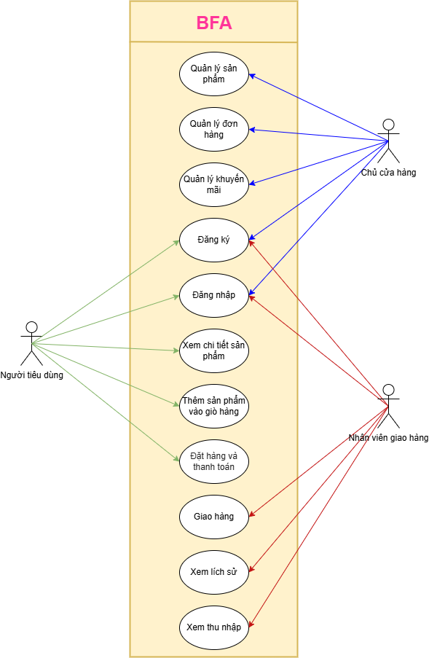

2. FEATURE TREE (NHÓM INPUT FEATURE TREE VÀO ĐÂY)

